关系图
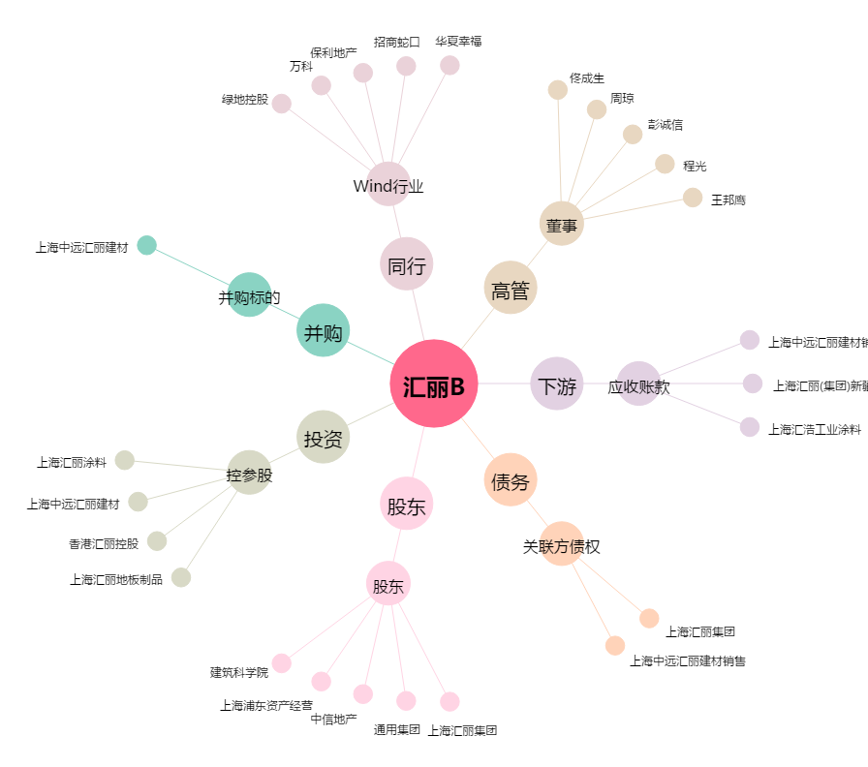
汇丽B[900939.SH] - 关系概览图

